Aufgabe 2 - Spedition
AuftragsNr. | LKW-Nr. | Ziel | Zielentfernung | Auftragsdatum | LKW-Typ | max. Zuladung eines LKW-Typs | TÜV-Datum | Fahrer-Nr. | Fahrer-Name
10 | 5 | Benediktstraße 5, 52525 Benedikthausen | 20 | 2024-09-05 | 6 | 100 | 2025-01-05 | 20 | Deniz Daban

1. Normalenform

AuftragsNr. | LKW-Nr. | Zielstraße | ZielPLZ | ZielOrt | Zielentfernung | Auftragsdatum | LKW-Typ | max. Zuladung eines LKW-Typs | TÜV-Datum | Fahrer-Nr. | Fahrer-Name | Fahrer-Vorname
10 | 5 | Benediktstraße 5 | 52525 | Benedikthausen | 20 | 2024-09-05 | 6 | 100 | 2024-01-05 | 20 | Daban | Deniz

Das Ziel lässt sich - je nach Interpretationsweise - in Zieldetails aufteilen. Anders wäre dies etwa, wenn man als Ziel Koordinaten annimmt. Dies ist jedoch im Zusammenhang eher unwahrscheinlich. Ansonsten ist die Datenbank bereits gut normalisiert.

2. Normalenform

LKW-Nr. | LKW-Typ | max. Zuladung eines LKW-Typs | TÜV-Datum |  | Auftrags-Nr. | Fahrt-Nr. ­ | Zielstraße | ZielPLZ | ZielOrt | Zielentfernung | Auftragsdatum
5 | 6 | 100 | 2024-01-05 |  | 10 | 1 | Benediktstraße 5 | 52525 | Benedikthausen | 20 | 2024-09-05

Zur Erstellung der 2. Normalenform wird die Haupttabelle aufgeteilt. Es entsteht eine Teiltabelle mit den Informationen zur Auftragsnummer, eine mit den Informationen zum LKW und eine mit Informationen zum Fahrer (theoretisch könnte man diese auch erst in der dritten Normalenform ableiten, da es auch als abhängig vom LKW ansehbar ist - die Information, das es keine eindeutige Zuordnung gibt, deutet aber auf diese Ableitung hin).
Zusätzlich entsteht eine Hilfstabelle mit der Fahrt-Nr., um LKW und Fahrer wieder zu kombinieren.
Fahrer-Nr. | Fahrer-Name | Fahrer-Vorname
20 | Daban | Deniz

Fahrt-Nr. | LKW-Nr. ­ | Fahrer-Nr. ­
1 | 5 | 20

3. Normalenform

LKW-Nr. | LKW-Typ ­ | TÜV-Datum |  | Auftrags-Nr. | Fahrt-Nr. ­ | Zielstraße | ZielPLZ ­ | Zielentfernung | Auftragsdatum
5 | 6 | 2024-01-05 |  | 10 | 1 | Benediktstraße 5 | 52525 | 20 | 2024-09-05

In der 3. Normalenform werden jene Atribute herausgetrennt, die funktional von einem Nicht-Primärschlüssel abhängig sind. Das trifft einerseits (standardmäßig und umstritten zu gleich) auf die Verbindung ZielPLZ-ZielOrt zu, die eine eigene Tabelle erhält. Aber auch die maximale Zulassung eines LKW-Typs ist vom LKW-Typ und nicht von der LKW-Nr. abhängig, sodass hier auch eine eigene Tabelle entsteht.
Auch müsste man im Rahmen der Normalisierung noch darüber nachdenken, die Zielentfernung aus der Datenbank zu nehmen und durch eine entsprechende Funktion zu ersetzen, die das ganze berechnet.
Fahrer-Nr. | Fahrer-Name | Fahrer-Vorname
20 | Daban | Deniz

Fahrt-Nr. | LKW-Nr. ­ | Fahrer-Nr. ­
1 | 5 | 20

LKW-Typ | max. Zualdung des LKW-Typs |  | ZielPLZ | ZielOrt
6 | 100 |  | 52525 | Benedikthausen

ER- und RDM-Modellierung

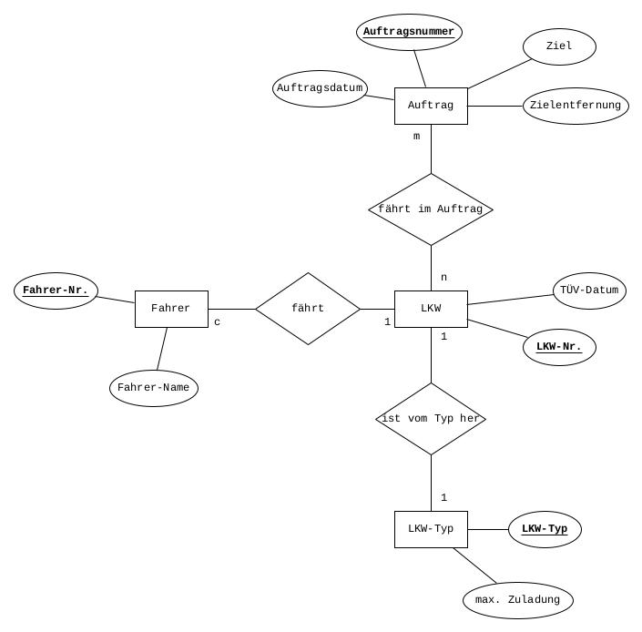

1
n
m
1
 |  |  |  | Auftrag |  | LKW
 |  |  |  | Auftragsnummer |  | LKW-Nr. |  | LKW-Typ
 |  |  |  | Auftragsdatum |  | TÜV-Datum |  | LKW-Typ
 |  |  |  | Ziel |  | LKW-Typ |  | maximale Zuladung
 |  |  |  | Zielentfernung

1

c

 |  |  |  |  |  | Fahrer
 |  |  |  |  |  | Fahrer-Nr.
 |  |  |  |  |  | Fahrer-Name

ER-Diagramm für das Speditionsunternehmen. Das Diagramm ist bereits etwas normalisiert, da eine solche Erstellung (logisch) sinnvoller erscheint.

